Gráfico 1
 |  | Gráfico 1. Resultados Presupuestarios del Gobierno Central (Mayo 2023)
 |  | Valores en Millones de RD$
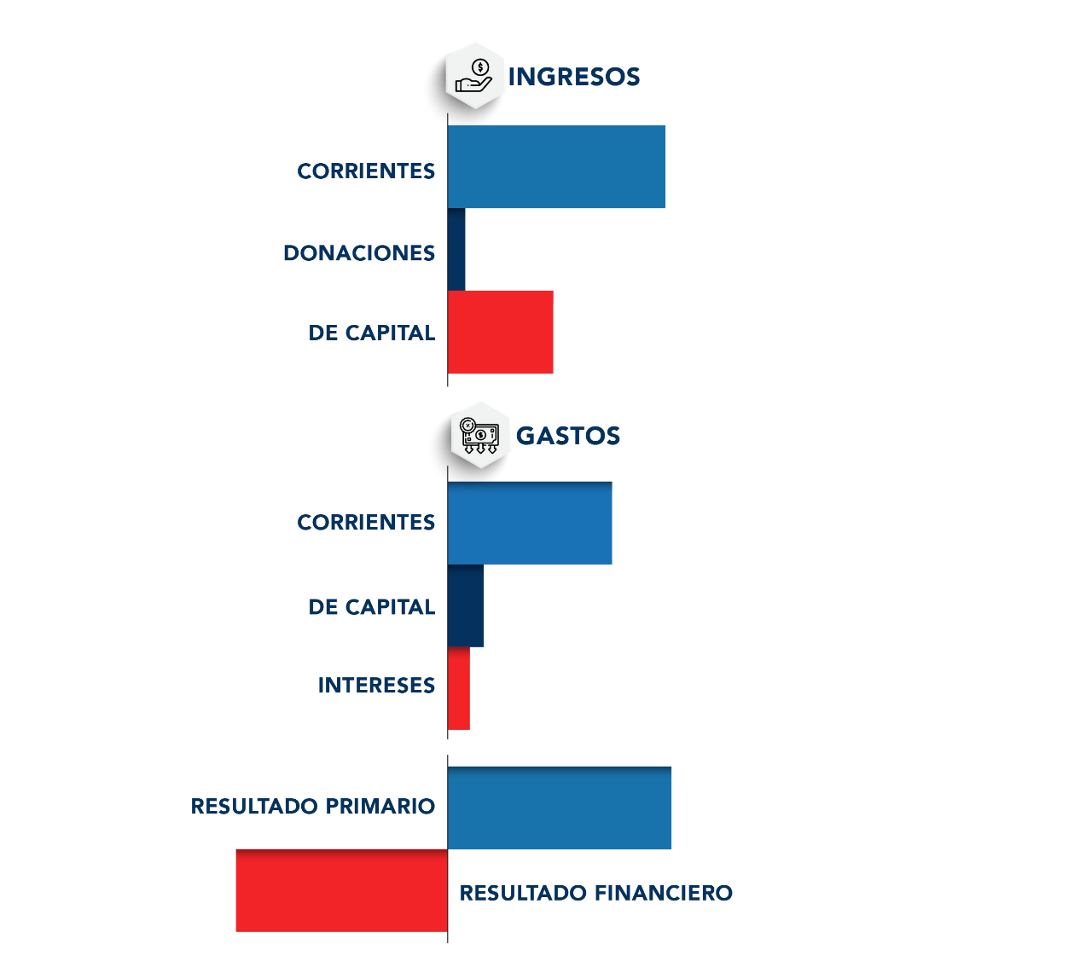
90,752.2
27.9
995.6
68,898.8
14,800.7
19,537.1
8,076.2
-11,460.8

 | Detalle | Ingresos | Gastos | Resultado Primario | Resultado Financiero
 | Corrientes | 90,752.2 | 68,898.8
 | Donaciones | 27.9 | 0.0 | 8,076.2 | -11,460.8
 | De Capital | 995.6 | 14,800.7
 | Intereses | 0.0 | 19,537.1

 | 1.Se incluyen los Recursos de Captación Directa.
 | 1.Fecha de imputación al 31/05/2023 // Fecha de registro al 07/06/2023.
 | Fuente: Sistema de Información de la Gestión Financiera (SIGEF).

1.Fecha de imputación al 31/07/2022 // Fecha de registro al 07/08/2022

Ilustración 1
Ilustración 1. Figuras Impositivas con Mayor Recaudación
En millones de RD$
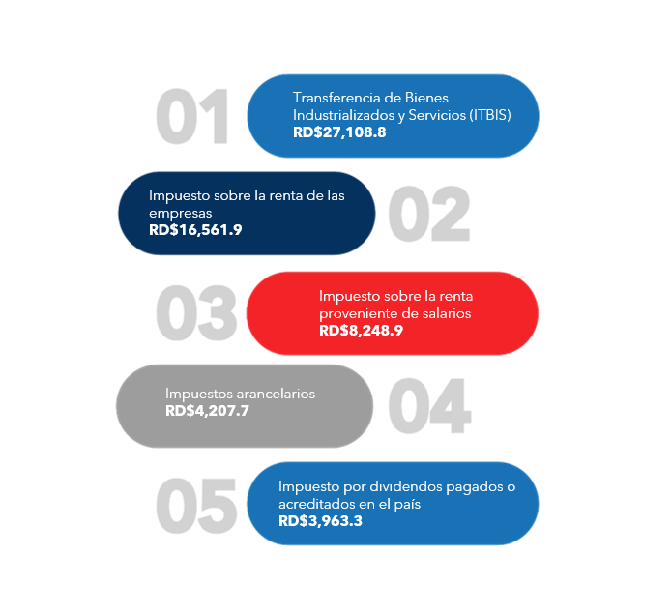

 | Fuente: Sistema de Información de la Gestión Financiera (SIGEF).

Mapa 1
 | Mapa 1. Inversión Pública por Provincia
 | (Mayo 2023)
 | Valores en millones de RD$
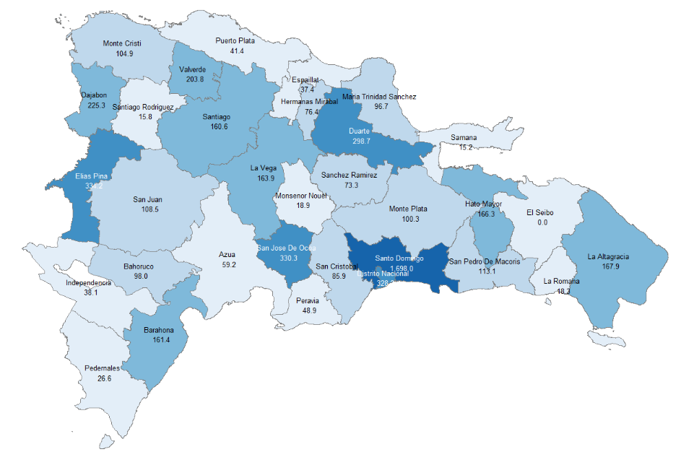

Notas: Cifras preliminares.
1.Fecha de imputación al 31/05/2023 // Fecha de registro al 07/06/2023.
Fuente: Sistema de Información de la Gestión Financiera (SIGEF).

Ilustración 2
Ilustración 2 . Top 3 de Instituciones con Mayor Ejecución de Gastos (Mayo 2023)

MINISTERIO DE EDUCACIÓN
RD$18,989.0
PRESIDENCIA DE LA REPÚBLICA
RD$14,744.3
MINISTERIO DE SALUD PÚBLICA Y
ASISTENCIA SOCIAL
RD$10,487.8

 | Notas:
 | 1.Fecha de imputación al 31/05/2023 // Fecha de registro al 07/06/2023
 | Fuente: Sistema de Información de la Gestión Financiera (SIGEF).

Gráfico 2
 |  | Gráfico 2. Distribución del Gasto del Gobierno Central por Finalidad (Mayo 2023)

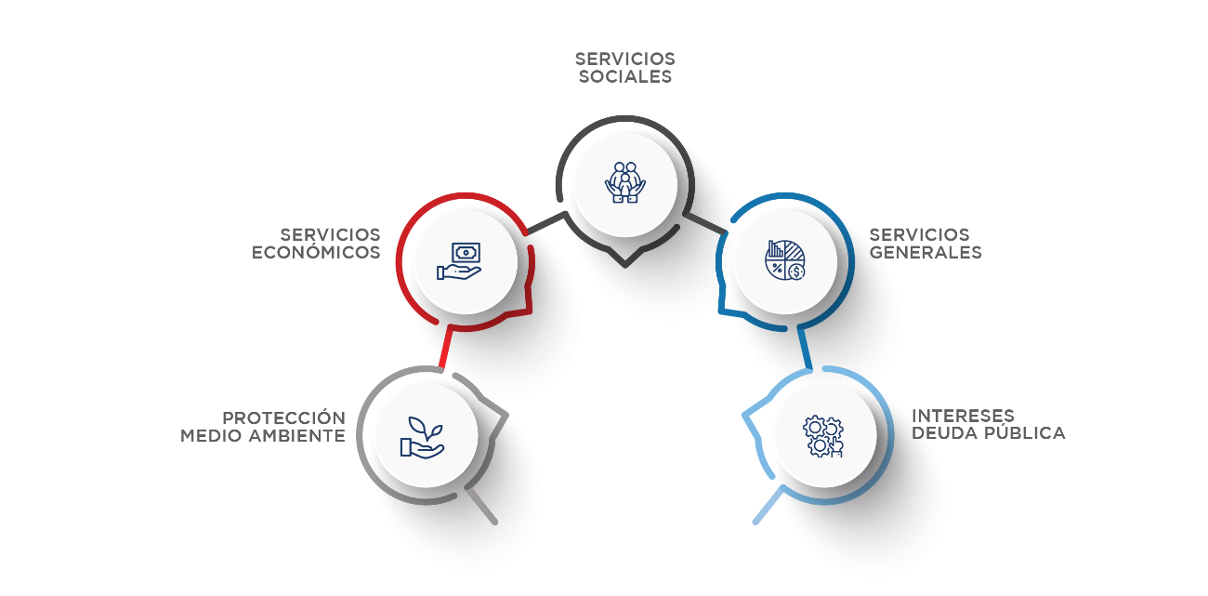
44,325.8
15,520.0
23,253.6
19,537.1
600.1

Servicios Sociales | 42.9%
Servicios Económicos | 22.5%
Intereses de la Deuda Pública | 18.9%
Servicios Generales | 15.0%
Protección del Medio Ambiente | 0.6%
Blank | 100.0%
 | 100.0%

 |  |  | Notas: Cifras preliminares.
 |  |  | 1.Fecha de imputación al 31/05/2023 // Fecha de registro al 07/06/2023
 |  |  | Fuente: Sistema de Información de la Gestión Financiera (SIGEF).

1.Fecha de imputación al 31/07/2022 // Fecha de registro al 07/08/2022

